상품제안서
몽크로스 고속 무선충전 마우스패드 M4 | 상품코드: S00211

 |  |  |  |  |  |  | 02-713-8555 | www.synergygift.co.kr
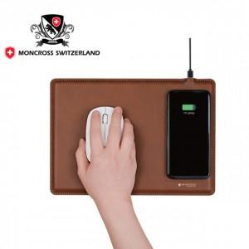

【상세/제작정보】 | <p>기본사이즈 85mx40mm 컬러인쇄 포함 ​</p>

【인쇄/포장옵션】 | 레이저, 풀칼라 / 포장지포장

【공급단가】 | 수량 | 50~ | 300~ | 500~ | 1,000~ | 3,000~
*VAT별도 | 단가 | 12,820원 | 12,350원 | 11,870원 | 11,400원 | 11,110원

【상품 URL】 | https://www.synergygift.co.kr:443/src/goods_detail.php?gdno=18728

